Synthèse à copier dans l'outil
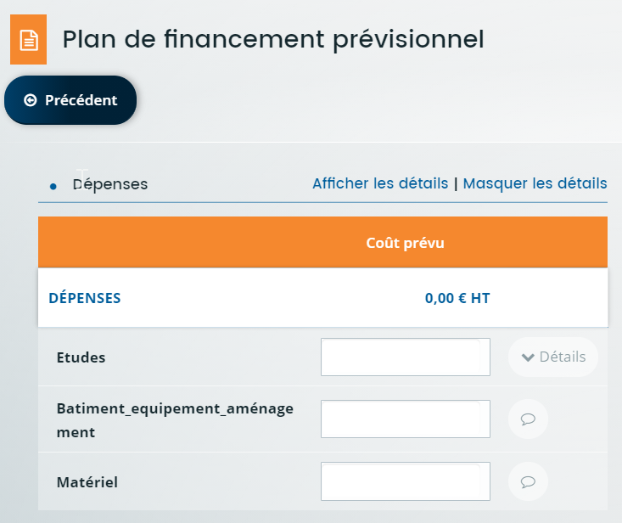
Données à saisir dans l'écran Plan de financement prévisionnel Colonne DEPENSES
 |  | Veuillez saisir les champs sous fond jaune
PLAN DE FINANCEMENT DU PROJET | Montant présenté (sur barème et/ou sur frais réels HT)
Volet Desserte | - €
Postes de dépenses =
Volet Desserte
Volet Investissements favorables à la biodiversité et à l'environnement
Volet Amélioration des peuplements forestiers pour la production de bois d'oeuvre
Volet Reboisement peuplements économiquement pauvres
Volet Regénération naturelle et enrichissement
Volet Replantation de noyeraies et de peupleraies existantes
Dépenses de communication
Volet Investissements favorables à la biodiversité et à l'environnement | - €
Volet amélioration des peuplements forestiers pour la production de bois d'oeuvre | - €
Volet Reboisement peuplements économiquement pauvres | - €
Volet Regénération naturelle et enrichissement | - €
Volet Replantation de noyeraies et de peupleraies existantes | - €
Dépenses de communication | - €
Frais immatériels | 1,000.00 €
TOTAL DEPENSES PRESENTEES | 1,000.00 €
TOTAL DEPENSES PRESENTEES PLAFONNEES | 1,000.00 €
Avez-vous déjà reçu une(des) autre(s) aide(s) sur ce dispositif de la programmation PSN 2023-2027? Si oui, saisir le montant total des dépenses éligibles retenues (après plafonnement) déjà aidées :
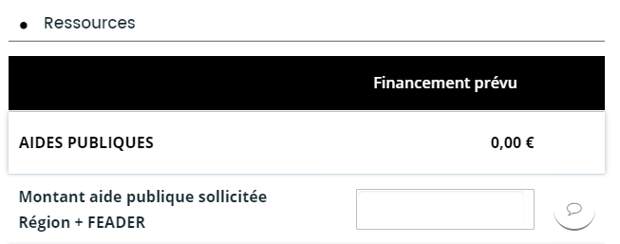
Taux d'aide | 65%
Plafond de l'assiette éligible (y compris après utilisation des barèmes) | 50,000.00 €
Données à saisir dans Financement prévu
Seuil de l'assiette éligible (y compris après utilisation des barèmes) | 4,000.00 €
FINANCEMENT PREVU (Région + FEADER) | Le seuil de l'assiette éligible n'est pas atteint, pas d'aide possible
Montant Région | - €
Montant FEADER | - €

